Datos Espectro
COEFICIENTE SISMICO NORMAS AGIES 2020
 |  |  |  |  |  |  | A |  |  | B |  |  | C |  |  | D |  |  | E
 | Area |  |  | Municipio | Departamento | Io | Scr | S1r | Tl | Scr | S1r | Tl | Scr | S1r | Tl | Scr | S1r | Tl | Scr | S1r | Tl
Nivel 1 | 400.00 m2 | hn | 3.00 m | San Pedro Sacatepéquez | San Marcos | 4.2 | 1.48 | 0.47 | 2.57 | 1.48 | 0.52 | 2.57 | 1.6 | 0.68 | 2.67 | 1.61 | 0.84 | 3.3 | 1.41 | 1.39 | 3.88
Nivel 2 | 400.00 m2 | ϒc | 2400.00 kg/m3 | Desplegar lista de municipios |  |  | FALSE
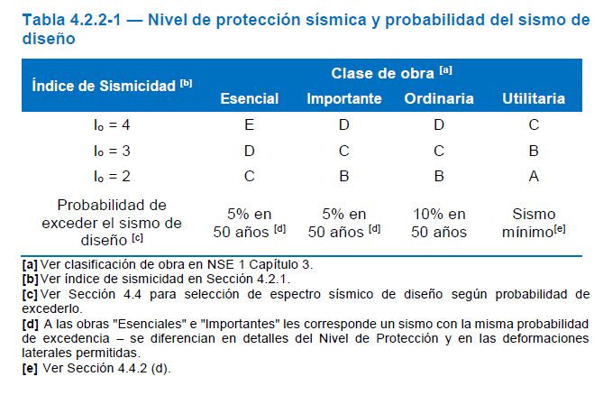
Nivel 3 | 400.00 m2
A losa
Diseño de Sismo |  |  |  |  |  |  |  |  |  |  |  |  |  |  |  |  |  |  |  |  |  | CARGA DE OCUPACION
1) Indice de sismisidad (seccion 4.2.1 NSE2-2020) |  |  |  |  |  |  |  |  |  |  |  |  | Matriz de Busqueda |  |  |  |  |  |  |  |  | Tabla 3.1.7 NSE 1
 |  |  |  |  |  |  |  |  |  |  |  |  | Suelo | Scr | S1r | Tl |  |  |  |  |  | Foc | 8.25 | m2/persona - Factor de Carga de Ocupación
 |  | Io | 4.2 |  |  |  |  |  |  |  |  |  | A | 1.48 | 0.47 | 2.57 |  |  |  |  |  | Apiso | 400 | m2 - Área bruta de piso
 |  |  |  |  |  |  |  |  |  |  |  |  | B | 1.48 | 0.52 | 2.57 |  |  |  |  |  | Npisos | 3 | Número de pisos
2) Nivel de proteccion sismica NPS (Seccion 4.2.2-1 NSE 2-2020) |  |  |  |  |  |  |  |  |  |  |  |  | C | 1.6 | 0.68 | 2.67 |  |  |  |  |  |  | Coc | 145 | Personas
 | Clasificacion de Obra |  | Importante |  |  |  |  |  |  |  |  |  | D | 1.61 | 0.84 | 3.3
 |  |  |  | Utilizado para Viviendas (Foc) |  |  |  |  |  |  |  |  | E | 1.41 | 1.39 | 3.88
Factor de carga ocupacional (Seccion 3.1.7 NSE 1-2020) |  |  |  | 8.25 |  | Capacidad | 145

 | Metodo de clasificacion de obra (Seccion3.1.7 NSE1)

 | Co | 145.45
 |  |  |  | Area Bruta | 1200.00 m²
 | Minimo Ordinario Co/Capacidad
 |  | 10% | De ser obra importante

3) Clasificacion de Sitio (Seccion 4.3.1 NSE 2-2020)

Nota: Si no sabemos el tipo de suelo usamos D
Tipo de suelo propuesto |  | Lista de tipo de suelo paso 5)
 |  |  |  |  |  |  |  |  |  |  |  |  | TABLA 4.5.5-1 NSE 2-2020
4) Sismo de diseño (Seccion 4.4.2 NSE2-2020) |  |  |  |  |  |  |  |  |  |  |  |  | SISMO | PROBABILIDAD | KD
 |  |  |  |  |  |  |  |  |  |  |  |  | Sismo Minimo | Condicion de excepcion | 0.55
 | Sismo Severo | 5% de probabilidad nominal de ser excedido en un periodo de 50 años |  |  |  |  |  |  |  |  |  |  | Sismo Básico | 10% de probabilidad nominal de ser excedido en un periodo de 50 años | 0.66
 | Lista de tipo de sismo |  |  |  |  |  |  |  |  |  |  |  | Sismo Severo | 5% de probabilidad nominal de ser excedido en un periodo de 50 años | 0.80
5) Espectro de respuesta (Sección 4.5.1 NSE 2-2020) |  |  |  |  |  |  |  |  |  |  |  |  | Sismo Extremo | 2% de probabilidad nominal de ser excedido en un periodo de 50 años | 1.00
 | Espectros genericos para diseño (Seccion 4.5 NSE2)

 | Tabla A1 NSE 2 |  | Scr | S1r | Tl
 | Tipo de Suelo | D | 1.61 | 0.84 | 3.3
 |  | Desplegar lista tipo de suelo
 | Io | 4.2

6)Ajuste por clase de sitio (secion 4.5.2 NSE 2-2020)

 | Fa | 1
 | Fv | 1
 | Scs | 1.61
 | S1s | 0.84

7)Ajuste por intensidades sismicas especificas (seccion 4.5.3 NSE 2-2020)

 | Scs | 1.61
 | S1s | 0.84

8) Periodos (T) de vibracion (Seccion 4.5.4 NSE 2-2020)

 | Ts | 0.52 | 0.52173913043
 | To | 0.10

9) Periodo Nominal de Occurencia (Seccion 4.5.5 NSE 2-2020)

 | Kd | 0.8 |  | Depende del sismo de diseño Paso 4
 | Scd | 1.29
 | S1d | 0.672

10) Espectros Genericos Probables (Seccion 4.5.6 NSE2-2020)

 | SIGUIENTE HOJA ESPECTRO DE RESPUESTA

11) Aceleracion maxima del suelo (Seccion 4.5.8 NSE2-2020)

 | AMSd | 0.5152

12) Componente vertical del sismo (Seccion 4.5.9 NSE2-2020)

 | Svd | 0.26

13) Periodo Fundamental de vibracion Empirico(Seccion 2.1.6 NSE 3-2020)
 |  |  |  |  |  |  |  |  |  |  |  |  | Kt | x
 | hn | 9.00 m | Altura total de la estructura |  |  |  |  |  |  |  |  |  | 0.049 | 0.75
 | kt | 0.047 |  | 0.304 | 0.00 |  |  |  |  |  |  |  | 0.047 | 0.9
 | x | 0.85 m |  | 0.304 | 1.288 |  |  |  |  |  |  |  | 0.047 | 0.85
 |  |  |  |  |  |  |  |  |  |  |  |  | 0.072 | 0.8
 | Ta | 0.304 s |  |  |  |  |  |  |  |  |  |  | 0.072 | 0.75

14) Cs (Seccion 2.1.2 NSE 3-2020) |  |  |  |  | Crear Hoja con la estructura y niveles

 |  |  |  |  | Sa(t) | 1.288
 | T | Sa(T) |  |  | R | 8
 | 0 | 0.5152 |  |  | βd | 1
 | 0.01 | 0.5893 |  |  | Cs | 0.161
 | 0.02 | 0.6633 |  |  | K | 1
0 | 0.5152 | 0.304 | 0.000
0.01 | 0.5893 | 0.304 | 1.288
0.02 | 0.6633
0.03 | 0.7374
0.04 | 0.8114
0.05 | 0.8855
0.06 | 0.9596
0.07 | 1.0336
0.08 | 1.1077
0.09 | 1.1817
0.1 | 1.2558
0.11 | 1.2880
0.12 | 1.2880
0.13 | 1.2880
0.14 | 1.2880
0.15 | 1.2880
0.16 | 1.2880
0.17 | 1.2880
0.18 | 1.2880
0.19 | 1.2880
0.2 | 1.2880
0.21 | 1.2880
0.22 | 1.2880
0.23 | 1.2880
0.24 | 1.2880
0.25 | 1.2880
0.26 | 1.2880
0.27 | 1.2880
0.28 | 1.2880
0.29 | 1.2880
0.3 | 1.2880
0.31 | 1.2880
0.32 | 1.2880
0.33 | 1.2880
0.34 | 1.2880
0.35 | 1.2880
0.36 | 1.2880
0.37 | 1.2880
0.38 | 1.2880
0.39 | 1.2880
0.4 | 1.2880
0.41 | 1.2880
0.42 | 1.2880
0.43 | 1.2880
0.44 | 1.2880
0.45 | 1.2880
0.46 | 1.2880
0.47 | 1.2880
0.48 | 1.2880
0.49 | 1.2880
...
 | 0.03 | 0.7374
 | 0.04 | 0.8114
 | 0.05 | 0.8855
 | 0.06 | 0.9596
 | 0.07 | 1.0336
 | 0.08 | 1.1077
 | 0.09 | 1.182
 | 0.1 | 1.256
 | 0.11 | 1.288
 | 0.12 | 1.288
 | 0.13 | 1.288
 | 0.14 | 1.288
 | 0.15 | 1.288
 | 0.16 | 1.288
 | 0.17 | 1.288
 | 0.18 | 1.288
 | 0.19 | 1.288
 | 0.2 | 1.288
 | 0.21 | 1.288
 | 0.22 | 1.288
 | 0.23 | 1.288
 | 0.24 | 1.288
 | 0.25 | 1.288
 | 0.26 | 1.288
 | 0.27 | 1.288
 | 0.28 | 1.288
 | 0.29 | 1.288
 | 0.3 | 1.288
 | 0.31 | 1.288
 | 0.32 | 1.288
 | 0.33 | 1.288
 | 0.34 | 1.288
 | 0.35 | 1.288
 | 0.36 | 1.288
 | 0.37 | 1.288
 | 0.38 | 1.288
 | 0.39 | 1.288
 | 0.4 | 1.288
 | 0.41 | 1.288
 | 0.42 | 1.288
 | 0.43 | 1.288
 | 0.44 | 1.288
 | 0.45 | 1.288
 | 0.46 | 1.288
 | 0.47 | 1.288
 | 0.48 | 1.288
 | 0.49 | 1.288
 | 0.5 | 1.288
 | 0.51 | 1.288
 | 0.52 | 1.288
 | 0.53 | 1.268
 | 0.54 | 1.244
 | 0.55 | 1.222
 | 0.56 | 1.200
 | 0.57 | 1.179
 | 0.58 | 1.159
 | 0.59 | 1.139
 | 0.6 | 1.120
 | 0.61 | 1.102
 | 0.62 | 1.084
 | 0.63 | 1.067
 | 0.64 | 1.050
 | 0.65 | 1.034
 | 0.66 | 1.018
 | 0.67 | 1.003
 | 0.68 | 0.988
 | 0.69 | 0.974
 | 0.7 | 0.960
 | 0.71 | 0.946
 | 0.72 | 0.933
 | 0.73 | 0.921
 | 0.74 | 0.908
 | 0.75 | 0.896
 | 0.76 | 0.884
 | 0.77 | 0.873
 | 0.78 | 0.862
 | 0.79 | 0.851
 | 0.8 | 0.840
 | 0.81 | 0.830
 | 0.82 | 0.820
 | 0.83 | 0.810
 | 0.84 | 0.800
 | 0.85 | 0.791
 | 0.86 | 0.781
 | 0.87 | 0.772
 | 0.88 | 0.764
 | 0.89 | 0.755
 | 0.9 | 0.747
 | 0.91 | 0.738
 | 0.92 | 0.730
 | 0.93 | 0.723
 | 0.94 | 0.715
 | 0.95 | 0.707
 | 0.96 | 0.700
 | 0.97 | 0.693
 | 0.98 | 0.686
 | 0.99 | 0.679
 | 1 | 0.672
 | 1.01 | 0.665
 | 1.02 | 0.659
 | 1.03 | 0.652
 | 1.04 | 0.646
 | 1.05 | 0.640
 | 1.06 | 0.634
 | 1.07 | 0.628
 | 1.08 | 0.622
 | 1.09 | 0.617
 | 1.1 | 0.611
 | 1.11 | 0.605
 | 1.12 | 0.600
 | 1.13 | 0.595
 | 1.14 | 0.589
 | 1.15 | 0.584
 | 1.16 | 0.579
 | 1.17 | 0.574
 | 1.18 | 0.569
 | 1.19 | 0.565
 | 1.2 | 0.560
 | 1.21 | 0.555
 | 1.22 | 0.551
 | 1.23 | 0.546
 | 1.24 | 0.542
 | 1.25 | 0.538
 | 1.26 | 0.533
 | 1.27 | 0.529
 | 1.28 | 0.525
 | 1.29 | 0.521
 | 1.3 | 0.517
 | 1.31 | 0.513
 | 1.32 | 0.509
 | 1.33 | 0.505
 | 1.34 | 0.501
 | 1.35 | 0.498
 | 1.36 | 0.494
 | 1.37 | 0.491
 | 1.38 | 0.487
 | 1.39 | 0.483
 | 1.4 | 0.480
 | 1.41 | 0.477
 | 1.42 | 0.473
 | 1.43 | 0.470
 | 1.44 | 0.467
 | 1.45 | 0.463
 | 1.46 | 0.460
 | 1.47 | 0.457
 | 1.48 | 0.454
 | 1.49 | 0.451
 | 1.5 | 0.448
 | 1.51 | 0.445
 | 1.52 | 0.442
 | 1.53 | 0.439
 | 1.54 | 0.436
 | 1.55 | 0.434
 | 1.56 | 0.431
 | 1.57 | 0.428
 | 1.58 | 0.425
 | 1.59 | 0.423
 | 1.6 | 0.420
 | 1.61 | 0.417
 | 1.62 | 0.415
 | 1.63 | 0.412
 | 1.64 | 0.410
 | 1.65 | 0.407
 | 1.66 | 0.405
 | 1.67 | 0.402
 | 1.68 | 0.400
 | 1.69 | 0.398
 | 1.7 | 0.395
 | 1.71 | 0.393
 | 1.72 | 0.391
 | 1.73 | 0.388
 | 1.74 | 0.386
 | 1.75 | 0.384
 | 1.76 | 0.382
 | 1.77 | 0.380
 | 1.78 | 0.378
 | 1.79 | 0.375
 | 1.8 | 0.373
 | 1.81 | 0.371
 | 1.82 | 0.369
 | 1.83 | 0.367
 | 1.84 | 0.365
 | 1.85 | 0.363
 | 1.86 | 0.361
 | 1.87 | 0.359
 | 1.88 | 0.357
 | 1.89 | 0.356
 | 1.9 | 0.354
 | 1.91 | 0.352
 | 1.92 | 0.350
 | 1.93 | 0.348
 | 1.94 | 0.346
 | 1.95 | 0.345
 | 1.96 | 0.343
 | 1.97 | 0.341
 | 1.98 | 0.339
 | 1.99 | 0.338
 | 2 | 0.336
 | 2.01 | 0.334
 | 2.02 | 0.333
 | 2.03 | 0.331
 | 2.04 | 0.329
 | 2.05 | 0.328
 | 2.06 | 0.326
 | 2.07 | 0.325
 | 2.08 | 0.323
 | 2.09 | 0.322
 | 2.1 | 0.320
 | 2.11 | 0.318
 | 2.12 | 0.317
 | 2.13 | 0.315
 | 2.14 | 0.314
 | 2.15 | 0.313
 | 2.16 | 0.311
 | 2.17 | 0.310
 | 2.18 | 0.308
 | 2.19 | 0.307
 | 2.2 | 0.305
 | 2.21 | 0.304
 | 2.22 | 0.303
 | 2.23 | 0.301
 | 2.24 | 0.300
 | 2.25 | 0.299
 | 2.26 | 0.297
 | 2.27 | 0.296
 | 2.28 | 0.295
 | 2.29 | 0.293
 | 2.3 | 0.292
 | 2.31 | 0.291
 | 2.32 | 0.290
 | 2.33 | 0.288
 | 2.34 | 0.287
 | 2.35 | 0.286
 | 2.36 | 0.285
 | 2.37 | 0.284
 | 2.38 | 0.282
 | 2.39 | 0.281
 | 2.4 | 0.280
 | 2.41 | 0.279
 | 2.42 | 0.278
 | 2.43 | 0.277
 | 2.44 | 0.275
 | 2.45 | 0.274
 | 2.46 | 0.273
 | 2.47 | 0.272
 | 2.48 | 0.271
 | 2.49 | 0.270
 | 2.5 | 0.269
 | 2.51 | 0.268
 | 2.52 | 0.267
 | 2.53 | 0.266
 | 2.54 | 0.265
 | 2.55 | 0.264
 | 2.56 | 0.263
 | 2.57 | 0.261
 | 2.58 | 0.260
 | 2.59 | 0.259
 | 2.6 | 0.258
 | 2.61 | 0.257
 | 2.62 | 0.256
 | 2.63 | 0.256
 | 2.64 | 0.255
 | 2.65 | 0.254
 | 2.66 | 0.253
 | 2.67 | 0.252
 | 2.68 | 0.251
 | 2.69 | 0.250
 | 2.7 | 0.249
 | 2.71 | 0.248
 | 2.72 | 0.247
 | 2.73 | 0.246
 | 2.74 | 0.245
 | 2.75 | 0.244
 | 2.76 | 0.243
 | 2.77 | 0.243
 | 2.78 | 0.242
 | 2.79 | 0.241
 | 2.8 | 0.240
 | 2.81 | 0.239
 | 2.82 | 0.238
 | 2.83 | 0.237
 | 2.84 | 0.237
 | 2.85 | 0.236
 | 2.86 | 0.235
 | 2.87 | 0.234
 | 2.88 | 0.233
 | 2.89 | 0.233
 | 2.9 | 0.232
 | 2.91 | 0.231
 | 2.92 | 0.230
 | 2.93 | 0.229
 | 2.94 | 0.229
 | 2.95 | 0.228
 | 2.96 | 0.227
 | 2.97 | 0.226
 | 2.98 | 0.226
 | 2.99 | 0.225
 | 3 | 0.224
 | 3.01 | 0.223
 | 3.02 | 0.223
 | 3.03 | 0.222
 | 3.04 | 0.221
 | 3.05 | 0.220
 | 3.06 | 0.220
 | 3.07 | 0.219
 | 3.08 | 0.218
 | 3.09 | 0.217
 | 3.1 | 0.217
 | 3.11 | 0.216
 | 3.12 | 0.215
 | 3.13 | 0.215
 | 3.14 | 0.214
 | 3.15 | 0.213
 | 3.16 | 0.213
 | 3.17 | 0.212
 | 3.18 | 0.211
 | 3.19 | 0.211
 | 3.2 | 0.210
 | 3.21 | 0.209
 | 3.22 | 0.209
 | 3.23 | 0.208
 | 3.24 | 0.207
 | 3.25 | 0.207
 | 3.26 | 0.206
 | 3.27 | 0.206
 | 3.28 | 0.205
 | 3.29 | 0.204
 | 3.3 | 0.204
 | 3.31 | 0.202
 | 3.32 | 0.201
 | 3.33 | 0.200
 | 3.34 | 0.199
 | 3.35 | 0.198
 | 3.36 | 0.196
 | 3.37 | 0.195
 | 3.38 | 0.194
 | 3.39 | 0.193
 | 3.4 | 0.192
 | 3.41 | 0.191
 | 3.42 | 0.190
 | 3.43 | 0.188
 | 3.44 | 0.187
 | 3.45 | 0.186
 | 3.46 | 0.185
 | 3.47 | 0.184
 | 3.48 | 0.183
 | 3.49 | 0.182
 | 3.5 | 0.181
 | 3.51 | 0.180
 | 3.52 | 0.179
 | 3.53 | 0.178
 | 3.54 | 0.177
 | 3.55 | 0.176
 | 3.56 | 0.175
 | 3.57 | 0.174
 | 3.58 | 0.173
 | 3.59 | 0.172
 | 3.6 | 0.171
 | 3.61 | 0.170
 | 3.62 | 0.169
 | 3.63 | 0.168
 | 3.64 | 0.167
 | 3.65 | 0.166
 | 3.66 | 0.166
 | 3.67 | 0.165
 | 3.68 | 0.164
 | 3.69 | 0.163
 | 3.7 | 0.162
 | 3.71 | 0.161
 | 3.72 | 0.160
 | 3.73 | 0.159
 | 3.74 | 0.159
 | 3.75 | 0.158
 | 3.76 | 0.157
 | 3.77 | 0.156
 | 3.78 | 0.155
 | 3.79 | 0.154
 | 3.8 | 0.154
 | 3.81 | 0.153
 | 3.82 | 0.152
 | 3.83 | 0.151
 | 3.84 | 0.150
 | 3.85 | 0.150
 | 3.86 | 0.149
 | 3.87 | 0.148
 | 3.88 | 0.147
 | 3.89 | 0.147
 | 3.9 | 0.146
 | 3.91 | 0.145
 | 3.92 | 0.144
 | 3.93 | 0.144
 | 3.94 | 0.143
 | 3.95 | 0.142
 | 3.96 | 0.141
 | 3.97 | 0.141
 | 3.98 | 0.140
 | 3.99 | 0.139
 | 4 | 0.139
 | 4.01 | 0.138
 | 4.02 | 0.137
 | 4.03 | 0.137
 | 4.04 | 0.136
 | 4.05 | 0.135
 | 4.06 | 0.135
 | 4.07 | 0.134
 | 4.08 | 0.133
 | 4.09 | 0.133
 | 4.1 | 0.132
 | 4.11 | 0.131
 | 4.12 | 0.131
 | 4.13 | 0.130
 | 4.14 | 0.129
 | 4.15 | 0.129
 | 4.16 | 0.128
 | 4.17 | 0.128
 | 4.18 | 0.127
 | 4.19 | 0.126
 | 4.2 | 0.126
 | 4.21 | 0.125
 | 4.22 | 0.125
 | 4.23 | 0.124
 | 4.24 | 0.123
 | 4.25 | 0.123
 | 4.26 | 0.122
 | 4.27 | 0.122
 | 4.28 | 0.121
 | 4.29 | 0.120
 | 4.3 | 0.120
 | 4.31 | 0.119
 | 4.32 | 0.119
 | 4.33 | 0.118
 | 4.34 | 0.118
 | 4.35 | 0.117
 | 4.36 | 0.117
 | 4.37 | 0.116
 | 4.38 | 0.116
 | 4.39 | 0.115
 | 4.4 | 0.115
 | 4.41 | 0.114
 | 4.42 | 0.114
 | 4.43 | 0.113
 | 4.44 | 0.112
 | 4.45 | 0.112
 | 4.46 | 0.111
 | 4.47 | 0.111
 | 4.48 | 0.110
 | 4.49 | 0.110
 | 4.5 | 0.110
 | 4.51 | 0.109
 | 4.52 | 0.109
 | 4.53 | 0.108
 | 4.54 | 0.108
 | 4.55 | 0.107
 | 4.56 | 0.107
 | 4.57 | 0.106
 | 4.58 | 0.106
 | 4.59 | 0.105
 | 4.6 | 0.105
 | 4.61 | 0.104
 | 4.62 | 0.104
 | 4.63 | 0.103
 | 4.64 | 0.103
 | 4.65 | 0.103
 | 4.66 | 0.102
 | 4.67 | 0.102
 | 4.68 | 0.101
 | 4.69 | 0.101
 | 4.7 | 0.100
 | 4.71 | 0.100
 | 4.72 | 0.100
 | 4.73 | 0.099
 | 4.74 | 0.099
 | 4.75 | 0.098
 | 4.76 | 0.098
 | 4.77 | 0.097
 | 4.78 | 0.097
 | 4.79 | 0.097
 | 4.8 | 0.096
 | 4.81 | 0.096
 | 4.82 | 0.095
 | 4.83 | 0.095
 | 4.84 | 0.095
 | 4.85 | 0.094
 | 4.86 | 0.094
 | 4.87 | 0.094
 | 4.88 | 0.093
 | 4.89 | 0.093
 | 4.9 | 0.092
 | 4.91 | 0.092
 | 4.92 | 0.092
 | 4.93 | 0.091
 | 4.94 | 0.091
 | 4.95 | 0.091
 | 4.96 | 0.090
 | 4.97 | 0.090
 | 4.98 | 0.089
 | 4.99 | 0.089
 | 5 | 0.089
 | 5.01 | 0.088
 | 5.02 | 0.088
 | 5.03 | 0.088
 | 5.04 | 0.087
 | 5.05 | 0.087
 | 5.06 | 0.087
 | 5.07 | 0.086
 | 5.08 | 0.086
 | 5.09 | 0.086
 | 5.1 | 0.085
 | 5.11 | 0.085
 | 5.12 | 0.085
 | 5.13 | 0.084
 | 5.14 | 0.084
 | 5.15 | 0.084
 | 5.16 | 0.083
 | 5.17 | 0.083
 | 5.18 | 0.083
 | 5.19 | 0.082
 | 5.2 | 0.082
 | 5.21 | 0.082
 | 5.22 | 0.081
 | 5.23 | 0.081
 | 5.24 | 0.081
 | 5.25 | 0.080
 | 5.26 | 0.080
 | 5.27 | 0.080
 | 5.28 | 0.080
 | 5.29 | 0.079
 | 5.3 | 0.079
 | 5.31 | 0.079
 | 5.32 | 0.078
 | 5.33 | 0.078
 | 5.34 | 0.078
 | 5.35 | 0.077
 | 5.36 | 0.077
 | 5.37 | 0.077
 | 5.38 | 0.077
 | 5.39 | 0.076
 | 5.4 | 0.076
 | 5.41 | 0.076
 | 5.42 | 0.075
 | 5.43 | 0.075
 | 5.44 | 0.075
 | 5.45 | 0.075
 | 5.46 | 0.074
 | 5.47 | 0.074
 | 5.48 | 0.074
 | 5.49 | 0.074
 | 5.5 | 0.073
 | 5.51 | 0.073
 | 5.52 | 0.073
 | 5.53 | 0.073
 | 5.54 | 0.072
 | 5.55 | 0.072
 | 5.56 | 0.072
 | 5.57 | 0.071
 | 5.58 | 0.071
 | 5.59 | 0.071
 | 5.6 | 0.071
 | 5.61 | 0.070
 | 5.62 | 0.070
 | 5.63 | 0.070
 | 5.64 | 0.070
 | 5.65 | 0.069
 | 5.66 | 0.069
 | 5.67 | 0.069
 | 5.68 | 0.069
 | 5.69 | 0.068
 | 5.7 | 0.068
 | 5.71 | 0.068
 | 5.72 | 0.068
 | 5.73 | 0.068
 | 5.74 | 0.067
 | 5.75 | 0.067
 | 5.76 | 0.067
 | 5.77 | 0.067
 | 5.78 | 0.066
 | 5.79 | 0.066
 | 5.8 | 0.066
 | 5.81 | 0.066
 | 5.82 | 0.065
 | 5.83 | 0.065
 | 5.84 | 0.065
 | 5.85 | 0.065
 | 5.86 | 0.065
 | 5.87 | 0.064
 | 5.88 | 0.064
 | 5.89 | 0.064
 | 5.9 | 0.064
 | 5.91 | 0.063
 | 5.92 | 0.063
 | 5.93 | 0.063
 | 5.94 | 0.063
 | 5.95 | 0.063
 | 5.96 | 0.062
 | 5.97 | 0.062
 | 5.98 | 0.062
 | 5.99 | 0.062
 | 6.00 | 0.062

Espectro de Respuesta
15) Valores Normas
Scr | 1.61 |  |  |  |  |  |  |  | ESPECTRO DE RESPUESTA
S1r | 0.84 |  |  |  | T(s) | Sa(T) | Cs | CV=Cs*Ws |  | ESTUDIANTE: | MIREA ANABELLA QUICHÉ IXCAMPARIC
Tl | 3.3 |  |  |  | 0.00 | 0.515 | 0.064 | 0.00
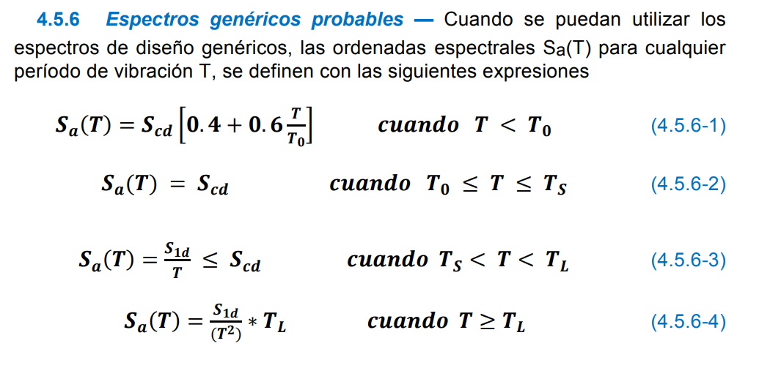
Ts | 0.52 |  |  |  | 0.01 | 0.5893 | 0.0737 | 0.00 |  | CARNET: | 201830329
To | 0.10 |  |  |  | 0.02 | 0.663 | 0.0829 | 0.00
16) Factores |  |  |  |  | 0.03 | 0.737 | 0.0922 | 0.00 |  | CURSO: | ETABS
Kd | 0.8 |  |  |  | 0.04 | 0.811 | 0.1014 | 0.00
Scd | 1.29 |  |  |  | 0.05 | 0.886 | 0.1107 | 0.00 |  |  | ESPECTRO DE RESPUESTA
S1d | 0.67 |  |  |  | 0.06 | 0.960 | 0.1199 | 0.00
 |  |  |  |  | 0.07 | 1.034 | 0.1292 | 0.00
17) Reduccion |  |  |  |  | 0.08 | 1.108 | 0.1385 | 0.00
1.288 | 0.00 |  |  |  | 0.09 | 1.182 | 0.1477 | 0.00
1.288 | 8 | MAMPOSTERIA R = 4 |  |  | 0.10 | 1.256 | 0.1570 | 0.00
 |  |  |  |  | 0.11 | 1.288 | 0.1610 | 0.00
Cs | 0.10 |  |  |  | 0.12 | 1.288 | 0.1610 | 0.00
Cv | 0.00 |  |  | To | 0.13 | 1.288 | 0.1610 | 0.00
 |  |  |  |  | 0.14 | 1.288 | 0.1610 | 0.00
GRAFICA DEL ESPECTRO DE RESPUESTA |  |  |  |  | 0.15 | 1.288 | 0.1610 | 0.00
To | 0.10 s | 0 |  |  | 0.16 | 1.288 | 0.1610 | 0.00
 | 0.10 s | 0.81 s |  |  | 0.17 | 1.288 | 0.1610 | 0.00
 |  |  |  |  | 0.18 | 1.288 | 0.1610 | 0.00
Ts | 0.52 s | 0 |  |  | 0.19 | 1.288 | 0.1610 | 0.00
 | 0.52 s | 1.29 s |  |  | 0.20 | 1.288 | 0.1610 | 0.00
ESPECTRO SISMICO DE RESPUESTA
 |  |  |  |  | 0.21 | 1.288 | 0.1610 | 0.00
Tl | 3.30 s | 0 |  |  | 0.22 | 1.288 | 0.1610 | 0.00
 | 3.30 s | 0.86 s |  |  | 0.23 | 1.288 | 0.1610 | 0.00
 |  |  |  |  | 0.24 | 1.288 | 0.1610 | 0.00
 |  |  |  |  | 0.25 | 1.288 | 0.1610 | 0.00
 |  |  |  |  | 0.26 | 1.288 | 0.1610 | 0.00
 | 0.13 s | 1.29 s | 0.16 s |  | 0.27 | 1.288 | 0.1610 | 0.00
Ta | 0.304 s | 0.83 s | 0.21 s |  | 0.28 | 1.288 | 0.1610 | 0.00
 | 0.14 s | 1.29 s | 0.16 s |  | 0.29 | 1.288 | 0.1610 | 0.00
 |  |  |  |  | 0.30 | 1.288 | 0.1610 | 0.00
 |  |  |  |  | 0.31 | 1.288 | 0.1610 | 0.00
 | 0.304 s | 0 | 0 |  | 0.32 | 1.288 | 0.1610 | 0.00
Ta | 0.304 s | 1.288 s | 0.210 s |  | 0.33 | 1.288 | 0.1610 | 0.00
 |  |  |  |  | 0.34 | 1.288 | 0.1610 | 0.00
 |  |  |  |  | 0.35 | 1.288 | 0.1610 | 0.00
 |  |  |  |  | 0.36 | 1.288 | 0.1610 | 0.00
 |  |  |  |  | 0.37 | 1.288 | 0.1610 | 0.00
 |  |  |  |  | 0.38 | 1.288 | 0.1610 | 0.00
 |  |  |  |  | 0.39 | 1.288 | 0.1610 | 0.00
 |  |  |  |  | 0.40 | 1.288 | 0.1610 | 0.00
 |  |  |  |  | 0.41 | 1.288 | 0.1610 | 0.00
 |  |  |  |  | 0.42 | 1.288 | 0.1610 | 0.00
 |  |  |  |  | 0.43 | 1.288 | 0.1610 | 0.00
 |  |  |  |  | 0.44 | 1.288 | 0.1610 | 0.00
 |  |  |  |  | 0.45 | 1.288 | 0.1610 | 0.00
 |  |  |  |  | 0.46 | 1.288 | 0.1610 | 0.00
 |  |  |  |  | 0.47 | 1.288 | 0.1610 | 0.00
 |  |  |  |  | 0.48 | 1.288 | 0.1610 | 0.00
 |  |  |  |  | 0.49 | 1.288 | 0.1610 | 0.00
 |  |  |  |  | 0.50 | 1.288 | 0.1610 | 0.00
 |  |  |  |  | 0.51 | 1.288 | 0.1610 | 0.00
 |  |  |  |  | 0.52 | 1.288 | 0.1610 | 0.00
 |  |  |  |  | 0.53 | 1.268 | 0.1585 | 0.00
 |  |  |  |  | 0.54 | 1.244 | 0.1556 | 0.00
 |  |  |  |  | 0.55 | 1.222 | 0.1527 | 0.00
 |  |  |  |  | 0.56 | 1.200 | 0.1500 | 0.00
 |  |  |  |  | 0.57 | 1.179 | 0.1474 | 0.00
 |  |  |  |  | 0.58 | 1.159 | 0.1448 | 0.00
 |  |  |  |  | 0.59 | 1.139 | 0.1424 | 0.00
 |  |  |  |  | 0.60 | 1.120 | 0.1400 | 0.00
 |  |  |  |  | 0.61 | 1.102 | 0.1377 | 0.00
 |  |  |  |  | 0.62 | 1.084 | 0.1355 | 0.00
 |  |  |  |  | 0.63 | 1.067 | 0.1333 | 0.00
 |  |  |  | Ts | 0.64 | 1.050 | 0.1313 | 0.00
 |  |  |  |  | 0.65 | 1.034 | 0.1292 | 0.00
 |  |  |  |  | 0.66 | 1.018 | 0.1273 | 0.00
 |  |  |  |  | 0.67 | 1.003 | 0.1254 | 0.00
 |  |  |  |  | 0.68 | 0.988 | 0.1235 | 0.00
 |  |  |  |  | 0.69 | 0.974 | 0.1217 | 0.00
 |  |  |  |  | 0.70 | 0.960 | 0.1200 | 0.00
 |  |  |  |  | 0.71 | 0.946 | 0.1183 | 0.00
 |  |  |  |  | 0.72 | 0.933 | 0.1167 | 0.00
 |  |  |  |  | 0.73 | 0.921 | 0.1151 | 0.00
 |  |  |  |  | 0.74 | 0.908 | 0.1135 | 0.00
 |  |  |  |  | 0.75 | 0.896 | 0.1120 | 0.00
 |  |  |  |  | 0.76 | 0.884 | 0.1105 | 0.00
 |  |  |  |  | 0.77 | 0.873 | 0.1091 | 0.00
 |  |  |  |  | 0.78 | 0.862 | 0.1077 | 0.00
 |  |  |  |  | 0.79 | 0.851 | 0.1063 | 0.00
 |  |  |  |  | 0.80 | 0.840 | 0.1050 | 0.00
 |  |  |  |  | 0.81 | 0.830 | 0.1037 | 0.00
 |  |  |  |  | 0.82 | 0.820 | 0.1024 | 0.00
 |  |  |  |  | 0.83 | 0.810 | 0.1012 | 0.00
 |  |  |  |  | 0.84 | 0.800 | 0.1000 | 0.00
 |  |  |  |  | 0.85 | 0.791 | 0.0988 | 0.00
 |  |  |  |  | 0.86 | 0.781 | 0.0977 | 0.00
 |  |  |  |  | 0.87 | 0.772 | 0.0966 | 0.00
 |  |  |  |  | 0.88 | 0.764 | 0.0955 | 0.00
 |  |  |  |  | 0.89 | 0.755 | 0.0944 | 0.00
 |  |  |  |  | 0.90 | 0.747 | 0.0933 | 0.00
 |  |  |  |  | 0.91 | 0.738 | 0.0923 | 0.00
 |  |  |  |  | 0.92 | 0.730 | 0.0913 | 0.00
 |  |  |  |  | 0.93 | 0.723 | 0.0903 | 0.00
 |  |  |  |  | 0.94 | 0.715 | 0.0894 | 0.00
 |  |  |  |  | 0.95 | 0.707 | 0.0884 | 0.00
 |  |  |  |  | 0.96 | 0.700 | 0.0875 | 0.00
 |  |  |  |  | 0.97 | 0.693 | 0.0866 | 0.00
 |  |  |  |  | 0.98 | 0.686 | 0.0857 | 0.00
 |  |  |  |  | 0.99 | 0.679 | 0.0848 | 0.00
 |  |  |  |  | 1.00 | 0.672 | 0.0840 | 0.00
 |  |  |  |  | 1.01 | 0.665 | 0.0832 | 0.00
 |  |  |  |  | 1.02 | 0.659 | 0.0824 | 0.00
 |  |  |  |  | 1.03 | 0.652 | 0.0816 | 0.00
 |  |  |  |  | 1.04 | 0.646 | 0.0808 | 0.00
 |  |  |  |  | 1.05 | 0.640 | 0.0800 | 0.00
 |  |  |  |  | 1.06 | 0.634 | 0.0792 | 0.00
 |  |  |  |  | 1.07 | 0.628 | 0.0785 | 0.00
 |  |  |  |  | 1.08 | 0.622 | 0.0778 | 0.00
 |  |  |  |  | 1.09 | 0.617 | 0.0771 | 0.00
 |  |  |  |  | 1.10 | 0.611 | 0.0764 | 0.00
 |  |  |  |  | 1.11 | 0.605 | 0.0757 | 0.00
 |  |  |  |  | 1.12 | 0.600 | 0.0750 | 0.00
 |  |  |  |  | 1.13 | 0.595 | 0.0743 | 0.00
 |  |  |  |  | 1.14 | 0.589 | 0.0737 | 0.00
 |  |  |  |  | 1.15 | 0.584 | 0.0730 | 0.00
 |  |  |  |  | 1.16 | 0.579 | 0.0724 | 0.00
 |  |  |  |  | 1.17 | 0.574 | 0.0718 | 0.00
 |  |  |  |  | 1.18 | 0.569 | 0.0712 | 0.00
 |  |  |  |  | 1.19 | 0.565 | 0.0706 | 0.00
 |  |  |  |  | 1.20 | 0.560 | 0.0700 | 0.00
 |  |  |  |  | 1.21 | 0.555 | 0.0694 | 0.00
 |  |  |  |  | 1.22 | 0.551 | 0.0689 | 0.00
 |  |  |  |  | 1.23 | 0.546 | 0.0683 | 0.00
 |  |  |  |  | 1.24 | 0.542 | 0.0677 | 0.00
 |  |  |  |  | 1.25 | 0.538 | 0.0672 | 0.00
 |  |  |  |  | 1.26 | 0.533 | 0.0667 | 0.00
 |  |  |  |  | 1.27 | 0.529 | 0.0661 | 0.00
 |  |  |  |  | 1.28 | 0.525 | 0.0656 | 0.00
 |  |  |  |  | 1.29 | 0.521 | 0.0651 | 0.00
 |  |  |  |  | 1.30 | 0.517 | 0.0646 | 0.00
 |  |  |  |  | 1.31 | 0.513 | 0.0641 | 0.00
 |  |  |  |  | 1.32 | 0.509 | 0.0636 | 0.00
 |  |  |  |  | 1.33 | 0.505 | 0.0632 | 0.00
 |  |  |  |  | 1.34 | 0.501 | 0.0627 | 0.00
 |  |  |  |  | 1.35 | 0.498 | 0.0622 | 0.00
 |  |  |  |  | 1.36 | 0.494 | 0.0618 | 0.00
 |  |  |  |  | 1.37 | 0.491 | 0.0613 | 0.00
 |  |  |  |  | 1.38 | 0.487 | 0.0609 | 0.00
 |  |  |  |  | 1.39 | 0.483 | 0.0604 | 0.00
 |  |  |  |  | 1.40 | 0.480 | 0.0600 | 0.00
 |  |  |  |  | 1.41 | 0.477 | 0.0596 | 0.00
 |  |  |  |  | 1.42 | 0.473 | 0.0592 | 0.00
 |  |  |  |  | 1.43 | 0.470 | 0.0587 | 0.00
 |  |  |  |  | 1.44 | 0.467 | 0.0583 | 0.00
 |  |  |  |  | 1.45 | 0.463 | 0.0579 | 0.00
 |  |  |  |  | 1.46 | 0.460 | 0.0575 | 0.00
 |  |  |  |  | 1.47 | 0.457 | 0.0571 | 0.00
 |  |  |  |  | 1.48 | 0.454 | 0.0568 | 0.00
 |  |  |  |  | 1.49 | 0.451 | 0.0564 | 0.00
 |  |  |  |  | 1.50 | 0.448 | 0.0560 | 0.00
 |  |  |  |  | 1.51 | 0.445 | 0.0556 | 0.00
 |  |  |  |  | 1.52 | 0.442 | 0.0553 | 0.00
 |  |  |  |  | 1.53 | 0.439 | 0.0549 | 0.00
 |  |  |  |  | 1.54 | 0.436 | 0.0545 | 0.00
 |  |  |  |  | 1.55 | 0.434 | 0.0542 | 0.00
 |  |  |  |  | 1.56 | 0.431 | 0.0538 | 0.00
 |  |  |  |  | 1.57 | 0.428 | 0.0535 | 0.00
 |  |  |  |  | 1.58 | 0.425 | 0.0532 | 0.00
 |  |  |  |  | 1.59 | 0.423 | 0.0528 | 0.00
 |  |  |  |  | 1.60 | 0.420 | 0.0525 | 0.00
 |  |  |  |  | 1.61 | 0.417 | 0.0522 | 0.00
 |  |  |  |  | 1.62 | 0.415 | 0.0519 | 0.00
 |  |  |  |  | 1.63 | 0.412 | 0.0515 | 0.00
 |  |  |  |  | 1.64 | 0.410 | 0.0512 | 0.00
 |  |  |  |  | 1.65 | 0.407 | 0.0509 | 0.00
 |  |  |  |  | 1.66 | 0.405 | 0.0506 | 0.00
 |  |  |  |  | 1.67 | 0.402 | 0.0503 | 0.00
 |  |  |  |  | 1.68 | 0.400 | 0.0500 | 0.00
 |  |  |  |  | 1.69 | 0.398 | 0.0497 | 0.00
 |  |  |  |  | 1.70 | 0.395 | 0.0494 | 0.00
 |  |  |  |  | 1.71 | 0.393 | 0.0491 | 0.00
 |  |  |  |  | 1.72 | 0.391 | 0.0488 | 0.00
 |  |  |  |  | 1.73 | 0.388 | 0.0486 | 0.00
 |  |  |  |  | 1.74 | 0.386 | 0.0483 | 0.00
 |  |  |  |  | 1.75 | 0.384 | 0.0480 | 0.00
 |  |  |  |  | 1.76 | 0.382 | 0.0477 | 0.00
 |  |  |  |  | 1.77 | 0.380 | 0.0475 | 0.00
 |  |  |  |  | 1.78 | 0.378 | 0.0472 | 0.00
 |  |  |  |  | 1.79 | 0.375 | 0.0469 | 0.00
 |  |  |  |  | 1.80 | 0.373 | 0.0467 | 0.00
 |  |  |  |  | 1.81 | 0.371 | 0.0464 | 0.00
 |  |  |  |  | 1.82 | 0.369 | 0.0462 | 0.00
 |  |  |  |  | 1.83 | 0.367 | 0.0459 | 0.00
 |  |  |  |  | 1.84 | 0.365 | 0.0457 | 0.00
 |  |  |  |  | 1.85 | 0.363 | 0.0454 | 0.00
 |  |  |  |  | 1.86 | 0.361 | 0.0452 | 0.00
 |  |  |  |  | 1.87 | 0.359 | 0.0449 | 0.00
 |  |  |  |  | 1.88 | 0.357 | 0.0447 | 0.00
 |  |  |  |  | 1.89 | 0.356 | 0.0444 | 0.00
 |  |  |  |  | 1.90 | 0.354 | 0.0442 | 0.00
 |  |  |  |  | 1.91 | 0.352 | 0.0440 | 0.00
 |  |  |  |  | 1.92 | 0.350 | 0.0438 | 0.00
 |  |  |  |  | 1.93 | 0.348 | 0.0435 | 0.00
 |  |  |  |  | 1.94 | 0.346 | 0.0433 | 0.00
 |  |  |  |  | 1.95 | 0.345 | 0.0431 | 0.00
 |  |  |  |  | 1.96 | 0.343 | 0.0429 | 0.00
 |  |  |  |  | 1.97 | 0.341 | 0.0426 | 0.00
 |  |  |  |  | 1.98 | 0.339 | 0.0424 | 0.00
 |  |  |  |  | 1.99 | 0.338 | 0.0422 | 0.00
 |  |  |  |  | 2.00 | 0.336 | 0.0420 | 0.00
 |  |  |  |  | 2.01 | 0.334 | 0.0418 | 0.00
 |  |  |  |  | 2.02 | 0.333 | 0.0416 | 0.00
 |  |  |  |  | 2.03 | 0.331 | 0.0414 | 0.00
 |  |  |  |  | 2.04 | 0.329 | 0.0412 | 0.00
 |  |  |  |  | 2.05 | 0.328 | 0.0410 | 0.00
 |  |  |  |  | 2.06 | 0.326 | 0.0408 | 0.00
 |  |  |  |  | 2.07 | 0.325 | 0.0406 | 0.00
 |  |  |  |  | 2.08 | 0.323 | 0.0404 | 0.00
 |  |  |  |  | 2.09 | 0.322 | 0.0402 | 0.00
 |  |  |  |  | 2.10 | 0.320 | 0.0400 | 0.00
 |  |  |  |  | 2.11 | 0.318 | 0.0398 | 0.00
 |  |  |  |  | 2.12 | 0.317 | 0.0396 | 0.00
 |  |  |  |  | 2.13 | 0.315 | 0.0394 | 0.00
 |  |  |  |  | 2.14 | 0.314 | 0.0393 | 0.00
 |  |  |  |  | 2.15 | 0.313 | 0.0391 | 0.00
 |  |  |  |  | 2.16 | 0.311 | 0.0389 | 0.00
 |  |  |  |  | 2.17 | 0.310 | 0.0387 | 0.00
 |  |  |  |  | 2.18 | 0.308 | 0.0385 | 0.00
 |  |  |  |  | 2.19 | 0.307 | 0.0384 | 0.00
 |  |  |  |  | 2.20 | 0.305 | 0.0382 | 0.00
 |  |  |  |  | 2.21 | 0.304 | 0.0380 | 0.00
 |  |  |  |  | 2.22 | 0.303 | 0.0378 | 0.00
 |  |  |  |  | 2.23 | 0.301 | 0.0377 | 0.00
 |  |  |  |  | 2.24 | 0.300 | 0.0375 | 0.00
 |  |  |  |  | 2.25 | 0.299 | 0.0373 | 0.00
 |  |  |  |  | 2.26 | 0.297 | 0.0372 | 0.00
 |  |  |  |  | 2.27 | 0.296 | 0.0370 | 0.00
 |  |  |  |  | 2.28 | 0.295 | 0.0368 | 0.00
 |  |  |  |  | 2.29 | 0.293 | 0.0367 | 0.00
 |  |  |  |  | 2.30 | 0.292 | 0.0365 | 0.00
 |  |  |  |  | 2.31 | 0.291 | 0.0364 | 0.00
 |  |  |  |  | 2.32 | 0.290 | 0.0362 | 0.00
 |  |  |  |  | 2.33 | 0.288 | 0.0361 | 0.00
 |  |  |  |  | 2.34 | 0.287 | 0.0359 | 0.00
 |  |  |  |  | 2.35 | 0.286 | 0.0357 | 0.00
 |  |  |  |  | 2.36 | 0.285 | 0.0356 | 0.00
 |  |  |  |  | 2.37 | 0.284 | 0.0354 | 0.00
 |  |  |  |  | 2.38 | 0.282 | 0.0353 | 0.00
 |  |  |  |  | 2.39 | 0.281 | 0.0351 | 0.00
 |  |  |  |  | 2.40 | 0.280 | 0.0350 | 0.00
 |  |  |  |  | 2.41 | 0.279 | 0.0349 | 0.00
 |  |  |  |  | 2.42 | 0.278 | 0.0347 | 0.00
 |  |  |  |  | 2.43 | 0.277 | 0.0346 | 0.00
 |  |  |  |  | 2.44 | 0.275 | 0.0344 | 0.00
 |  |  |  |  | 2.45 | 0.274 | 0.0343 | 0.00
 |  |  |  |  | 2.46 | 0.273 | 0.0341 | 0.00
 |  |  |  |  | 2.47 | 0.272 | 0.0340 | 0.00
 |  |  |  |  | 2.48 | 0.271 | 0.0339 | 0.00
 |  |  |  |  | 2.49 | 0.270 | 0.0337 | 0.00
 |  |  |  |  | 2.50 | 0.269 | 0.0336 | 0.00
 |  |  |  |  | 2.51 | 0.268 | 0.0335 | 0.00
 |  |  |  |  | 2.52 | 0.267 | 0.0333 | 0.00
 |  |  |  |  | 2.53 | 0.266 | 0.0332 | 0.00
 |  |  |  |  | 2.54 | 0.265 | 0.0331 | 0.00
 |  |  |  |  | 2.55 | 0.264 | 0.0329 | 0.00
 |  |  |  |  | 2.56 | 0.263 | 0.0328 | 0.00
 |  |  |  |  | 2.57 | 0.261 | 0.0327 | 0.00
 |  |  |  |  | 2.58 | 0.260 | 0.0326 | 0.00
 |  |  |  |  | 2.59 | 0.259 | 0.0324 | 0.00
 |  |  |  |  | 2.60 | 0.258 | 0.0323 | 0.00
 |  |  |  |  | 2.61 | 0.257 | 0.0322 | 0.00
 |  |  |  |  | 2.62 | 0.256 | 0.0321 | 0.00
 |  |  |  |  | 2.63 | 0.256 | 0.0319 | 0.00
 |  |  |  |  | 2.64 | 0.255 | 0.0318 | 0.00
 |  |  |  |  | 2.65 | 0.254 | 0.0317 | 0.00
 |  |  |  |  | 2.66 | 0.253 | 0.0316 | 0.00
 |  |  |  |  | 2.67 | 0.252 | 0.0315 | 0.00
 |  |  |  |  | 2.68 | 0.251 | 0.0313 | 0.00
 |  |  |  |  | 2.69 | 0.250 | 0.0312 | 0.00
 |  |  |  |  | 2.70 | 0.249 | 0.0311 | 0.00
 |  |  |  |  | 2.71 | 0.248 | 0.0310 | 0.00
 |  |  |  |  | 2.72 | 0.247 | 0.0309 | 0.00
 |  |  |  |  | 2.73 | 0.246 | 0.0308 | 0.00
 |  |  |  |  | 2.74 | 0.245 | 0.0307 | 0.00
 |  |  |  |  | 2.75 | 0.244 | 0.0305 | 0.00
 |  |  |  |  | 2.76 | 0.243 | 0.0304 | 0.00
 |  |  |  |  | 2.77 | 0.243 | 0.0303 | 0.00
 |  |  |  |  | 2.78 | 0.242 | 0.0302 | 0.00
 |  |  |  |  | 2.79 | 0.241 | 0.0301 | 0.00
 |  |  |  |  | 2.80 | 0.240 | 0.0300 | 0.00
 |  |  |  |  | 2.81 | 0.239 | 0.0299 | 0.00
 |  |  |  |  | 2.82 | 0.238 | 0.0298 | 0.00
 |  |  |  |  | 2.83 | 0.237 | 0.0297 | 0.00
 |  |  |  |  | 2.84 | 0.237 | 0.0296 | 0.00
 |  |  |  |  | 2.85 | 0.236 | 0.0295 | 0.00
 |  |  |  |  | 2.86 | 0.235 | 0.0294 | 0.00
 |  |  |  |  | 2.87 | 0.234 | 0.0293 | 0.00
 |  |  |  |  | 2.88 | 0.233 | 0.0292 | 0.00
 |  |  |  |  | 2.89 | 0.233 | 0.0291 | 0.00
 |  |  |  |  | 2.90 | 0.232 | 0.0290 | 0.00
 |  |  |  |  | 2.91 | 0.231 | 0.0289 | 0.00
 |  |  |  |  | 2.92 | 0.230 | 0.0288 | 0.00
 |  |  |  |  | 2.93 | 0.229 | 0.0287 | 0.00
 |  |  |  |  | 2.94 | 0.229 | 0.0286 | 0.00
 |  |  |  |  | 2.95 | 0.228 | 0.0285 | 0.00
 |  |  |  |  | 2.96 | 0.227 | 0.0284 | 0.00
 |  |  |  |  | 2.97 | 0.226 | 0.0283 | 0.00
 |  |  |  |  | 2.98 | 0.226 | 0.0282 | 0.00
 |  |  |  |  | 2.99 | 0.225 | 0.0281 | 0.00
 |  |  |  |  | 3.00 | 0.224 | 0.0280 | 0.00
 |  |  |  |  | 3.01 | 0.223 | 0.0279 | 0.00
 |  |  |  |  | 3.02 | 0.223 | 0.0278 | 0.00
 |  |  |  |  | 3.03 | 0.222 | 0.0277 | 0.00
 |  |  |  |  | 3.04 | 0.221 | 0.0276 | 0.00
 |  |  |  |  | 3.05 | 0.220 | 0.0275 | 0.00
 |  |  |  |  | 3.06 | 0.220 | 0.0275 | 0.00
 |  |  |  |  | 3.07 | 0.219 | 0.0274 | 0.00
 |  |  |  |  | 3.08 | 0.218 | 0.0273 | 0.00
 |  |  |  |  | 3.09 | 0.217 | 0.0272 | 0.00
 |  |  |  |  | 3.10 | 0.217 | 0.0271 | 0.00
 |  |  |  |  | 3.11 | 0.216 | 0.0270 | 0.00
 |  |  |  |  | 3.12 | 0.215 | 0.0269 | 0.00
 |  |  |  |  | 3.13 | 0.215 | 0.0268 | 0.00
 |  |  |  |  | 3.14 | 0.214 | 0.0268 | 0.00
 |  |  |  |  | 3.15 | 0.213 | 0.0267 | 0.00
 |  |  |  |  | 3.16 | 0.213 | 0.0266 | 0.00
 |  |  |  |  | 3.17 | 0.212 | 0.0265 | 0.00
 |  |  |  |  | 3.18 | 0.211 | 0.0264 | 0.00
 |  |  |  |  | 3.19 | 0.211 | 0.0263 | 0.00
 |  |  |  |  | 3.20 | 0.210 | 0.0263 | 0.00
 |  |  |  |  | 3.21 | 0.209 | 0.0262 | 0.00
 |  |  |  |  | 3.22 | 0.209 | 0.0261 | 0.00
 |  |  |  |  | 3.23 | 0.208 | 0.0260 | 0.00
 |  |  |  |  | 3.24 | 0.207 | 0.0259 | 0.00
 |  |  |  |  | 3.25 | 0.207 | 0.0258 | 0.00
 |  |  |  |  | 3.26 | 0.206 | 0.0258 | 0.00
 |  |  |  |  | 3.27 | 0.206 | 0.0257 | 0.00
 |  |  |  |  | 3.28 | 0.205 | 0.0256 | 0.00
 |  |  |  |  | 3.29 | 0.204 | 0.0255 | 0.00
 |  |  |  |  | 3.30 | 0.204 | 0.0255 | 0.00
 |  |  |  |  | 3.31 | 0.202 | 0.0253 | 0.00
 |  |  |  |  | 3.32 | 0.201 | 0.0251 | 0.00
 |  |  |  |  | 3.33 | 0.200 | 0.0250 | 0.00
 |  |  |  |  | 3.34 | 0.199 | 0.0248 | 0.00
 |  |  |  |  | 3.35 | 0.198 | 0.0247 | 0.00
 |  |  |  |  | 3.36 | 0.196 | 0.0246 | 0.00
 |  |  |  |  | 3.37 | 0.195 | 0.0244 | 0.00
 |  |  |  |  | 3.38 | 0.194 | 0.0243 | 0.00
 |  |  |  |  | 3.39 | 0.193 | 0.0241 | 0.00
 |  |  |  |  | 3.40 | 0.192 | 0.0240 | 0.00
 |  |  |  |  | 3.41 | 0.191 | 0.0238 | 0.00
 |  |  |  |  | 3.42 | 0.190 | 0.0237 | 0.00
 |  |  |  |  | 3.43 | 0.188 | 0.0236 | 0.00
 |  |  |  |  | 3.44 | 0.187 | 0.0234 | 0.00
 |  |  |  |  | 3.45 | 0.186 | 0.0233 | 0.00
 |  |  |  |  | 3.46 | 0.185 | 0.0232 | 0.00
 |  |  |  |  | 3.47 | 0.184 | 0.0230 | 0.00
 |  |  |  |  | 3.48 | 0.183 | 0.0229 | 0.00
 |  |  |  |  | 3.49 | 0.182 | 0.0228 | 0.00
 |  |  |  |  | 3.50 | 0.181 | 0.0226 | 0.00
 |  |  |  |  | 3.51 | 0.180 | 0.0225 | 0.00
 |  |  |  |  | 3.52 | 0.179 | 0.0224 | 0.00
 |  |  |  |  | 3.53 | 0.178 | 0.0222 | 0.00
 |  |  |  |  | 3.54 | 0.177 | 0.0221 | 0.00
 |  |  |  |  | 3.55 | 0.176 | 0.0220 | 0.00
 |  |  |  |  | 3.56 | 0.175 | 0.0219 | 0.00
 |  |  |  |  | 3.57 | 0.174 | 0.0217 | 0.00
 |  |  |  |  | 3.58 | 0.173 | 0.0216 | 0.00
 |  |  |  |  | 3.59 | 0.172 | 0.0215 | 0.00
 |  |  |  |  | 3.60 | 0.171 | 0.0214 | 0.00
 |  |  |  |  | 3.61 | 0.170 | 0.0213 | 0.00
 |  |  |  |  | 3.62 | 0.169 | 0.0212 | 0.00
 |  |  |  |  | 3.63 | 0.168 | 0.0210 | 0.00
 |  |  |  |  | 3.64 | 0.167 | 0.0209 | 0.00
 |  |  |  |  | 3.65 | 0.166 | 0.0208 | 0.00
 |  |  |  |  | 3.66 | 0.166 | 0.0207 | 0.00
 |  |  |  |  | 3.67 | 0.165 | 0.0206 | 0.00
 |  |  |  |  | 3.68 | 0.164 | 0.0205 | 0.00
 |  |  |  |  | 3.69 | 0.163 | 0.0204 | 0.00
 |  |  |  |  | 3.70 | 0.162 | 0.0202 | 0.00
 |  |  |  |  | 3.71 | 0.161 | 0.0201 | 0.00
 |  |  |  |  | 3.72 | 0.160 | 0.0200 | 0.00
 |  |  |  |  | 3.73 | 0.159 | 0.0199 | 0.00
 |  |  |  |  | 3.74 | 0.159 | 0.0198 | 0.00
 |  |  |  |  | 3.75 | 0.158 | 0.0197 | 0.00
 |  |  |  |  | 3.76 | 0.157 | 0.0196 | 0.00
 |  |  |  |  | 3.77 | 0.156 | 0.0195 | 0.00
 |  |  |  |  | 3.78 | 0.155 | 0.0194 | 0.00
 |  |  |  |  | 3.79 | 0.154 | 0.0193 | 0.00
 |  |  |  |  | 3.80 | 0.154 | 0.0192 | 0.00
 |  |  |  |  | 3.81 | 0.153 | 0.0191 | 0.00
 |  |  |  |  | 3.82 | 0.152 | 0.0190 | 0.00
 |  |  |  |  | 3.83 | 0.151 | 0.0189 | 0.00
 |  |  |  |  | 3.84 | 0.150 | 0.0188 | 0.00
 |  |  |  |  | 3.85 | 0.150 | 0.0187 | 0.00
 |  |  |  |  | 3.86 | 0.149 | 0.0186 | 0.00
 |  |  |  |  | 3.87 | 0.148 | 0.0185 | 0.00
 |  |  |  |  | 3.88 | 0.147 | 0.0184 | 0.00
 |  |  |  |  | 3.89 | 0.147 | 0.0183 | 0.00
 |  |  |  |  | 3.90 | 0.146 | 0.0182 | 0.00
 |  |  |  |  | 3.91 | 0.145 | 0.0181 | 0.00
 |  |  |  |  | 3.92 | 0.144 | 0.0180 | 0.00
 |  |  |  |  | 3.93 | 0.144 | 0.0179 | 0.00
 |  |  |  |  | 3.94 | 0.143 | 0.0179 | 0.00
 |  |  |  |  | 3.95 | 0.142 | 0.0178 | 0.00
 |  |  |  |  | 3.96 | 0.141 | 0.0177 | 0.00
 |  |  |  |  | 3.97 | 0.141 | 0.0176 | 0.00
 |  |  |  |  | 3.98 | 0.140 | 0.0175 | 0.00
 |  |  |  |  | 3.99 | 0.139 | 0.0174 | 0.00
 |  |  |  |  | 4.00 | 0.139 | 0.0173 | 0.00
 |  |  |  |  | 4.01 | 0.138 | 0.0172 | 0.00
 |  |  |  |  | 4.02 | 0.137 | 0.0172 | 0.00
 |  |  |  |  | 4.03 | 0.137 | 0.0171 | 0.00
 |  |  |  |  | 4.04 | 0.136 | 0.0170 | 0.00
 |  |  |  |  | 4.05 | 0.135 | 0.0169 | 0.00
 |  |  |  |  | 4.06 | 0.135 | 0.0168 | 0.00
 |  |  |  |  | 4.07 | 0.134 | 0.0167 | 0.00
 |  |  |  |  | 4.08 | 0.133 | 0.0167 | 0.00
 |  |  |  |  | 4.09 | 0.133 | 0.0166 | 0.00
 |  |  |  |  | 4.10 | 0.132 | 0.0165 | 0.00
 |  |  |  |  | 4.11 | 0.131 | 0.0164 | 0.00
 |  |  |  |  | 4.12 | 0.131 | 0.0163 | 0.00
 |  |  |  |  | 4.13 | 0.130 | 0.0163 | 0.00
 |  |  |  |  | 4.14 | 0.129 | 0.0162 | 0.00
 |  |  |  |  | 4.15 | 0.129 | 0.0161 | 0.00
 |  |  |  |  | 4.16 | 0.128 | 0.0160 | 0.00
 |  |  |  |  | 4.17 | 0.128 | 0.0159 | 0.00
 |  |  |  |  | 4.18 | 0.127 | 0.0159 | 0.00
 |  |  |  |  | 4.19 | 0.126 | 0.0158 | 0.00
 |  |  |  |  | 4.20 | 0.126 | 0.0157 | 0.00
 |  |  |  |  | 4.21 | 0.125 | 0.0156 | 0.00
 |  |  |  |  | 4.22 | 0.125 | 0.0156 | 0.00
 |  |  |  |  | 4.23 | 0.124 | 0.0155 | 0.00
 |  |  |  |  | 4.24 | 0.123 | 0.0154 | 0.00
 |  |  |  |  | 4.25 | 0.123 | 0.0153 | 0.00
 |  |  |  | Tl | 4.26 | 0.122 | 0.0153 | 0.00
 |  |  |  |  | 4.27 | 0.122 | 0.0152 | 0.00
 |  |  |  |  | 4.28 | 0.121 | 0.0151 | 0.00
 |  |  |  |  | 4.29 | 0.120 | 0.0151 | 0.00
 |  |  |  |  | 4.30 | 0.120 | 0.0150 | 0.00
 |  |  |  |  | 4.31 | 0.119 | 0.0149 | 0.00
 |  |  |  |  | 4.32 | 0.119 | 0.0149 | 0.00
 |  |  |  |  | 4.33 | 0.118 | 0.0148 | 0.00
 |  |  |  |  | 4.34 | 0.118 | 0.0147 | 0.00
 |  |  |  |  | 4.35 | 0.117 | 0.0146 | 0.00
 |  |  |  |  | 4.36 | 0.117 | 0.0146 | 0.00
 |  |  |  |  | 4.37 | 0.116 | 0.0145 | 0.00
 |  |  |  |  | 4.38 | 0.116 | 0.0144 | 0.00
 |  |  |  |  | 4.39 | 0.115 | 0.0144 | 0.00
 |  |  |  |  | 4.40 | 0.115 | 0.0143 | 0.00
 |  |  |  |  | 4.41 | 0.114 | 0.0143 | 0.00
 |  |  |  |  | 4.42 | 0.114 | 0.0142 | 0.00
 |  |  |  |  | 4.43 | 0.113 | 0.0141 | 0.00
 |  |  |  |  | 4.44 | 0.112 | 0.0141 | 0.00
 |  |  |  |  | 4.45 | 0.112 | 0.0140 | 0.00
 |  |  |  |  | 4.46 | 0.111 | 0.0139 | 0.00
 |  |  |  |  | 4.47 | 0.111 | 0.0139 | 0.00
 |  |  |  |  | 4.48 | 0.110 | 0.0138 | 0.00
 |  |  |  |  | 4.49 | 0.110 | 0.0137 | 0.00
 |  |  |  |  | 4.50 | 0.110 | 0.0137 | 0.00
 |  |  |  |  | 4.51 | 0.109 | 0.0136 | 0.00
 |  |  |  |  | 4.52 | 0.109 | 0.0136 | 0.00
 |  |  |  |  | 4.53 | 0.108 | 0.0135 | 0.00
 |  |  |  |  | 4.54 | 0.108 | 0.0134 | 0.00
 |  |  |  |  | 4.55 | 0.107 | 0.0134 | 0.00
 |  |  |  |  | 4.56 | 0.107 | 0.0133 | 0.00
 |  |  |  |  | 4.57 | 0.106 | 0.0133 | 0.00
 |  |  |  |  | 4.58 | 0.106 | 0.0132 | 0.00
 |  |  |  |  | 4.59 | 0.105 | 0.0132 | 0.00
 |  |  |  |  | 4.60 | 0.105 | 0.0131 | 0.00
 |  |  |  |  | 4.61 | 0.104 | 0.0130 | 0.00
 |  |  |  |  | 4.62 | 0.104 | 0.0130 | 0.00
 |  |  |  |  | 4.63 | 0.103 | 0.0129 | 0.00
 |  |  |  |  | 4.64 | 0.103 | 0.0129 | 0.00
 |  |  |  |  | 4.65 | 0.103 | 0.0128 | 0.00
 |  |  |  |  | 4.66 | 0.102 | 0.0128 | 0.00
 |  |  |  |  | 4.67 | 0.102 | 0.0127 | 0.00
 |  |  |  |  | 4.68 | 0.101 | 0.0127 | 0.00
 |  |  |  |  | 4.69 | 0.101 | 0.0126 | 0.00
 |  |  |  |  | 4.70 | 0.100 | 0.0125 | 0.00
 |  |  |  |  | 4.71 | 0.100 | 0.0125 | 0.00
 |  |  |  |  | 4.72 | 0.100 | 0.0124 | 0.00
 |  |  |  |  | 4.73 | 0.099 | 0.0124 | 0.00
 |  |  |  |  | 4.74 | 0.099 | 0.0123 | 0.00
 |  |  |  |  | 4.75 | 0.098 | 0.0123 | 0.00
 |  |  |  |  | 4.76 | 0.098 | 0.0122 | 0.00
 |  |  |  |  | 4.77 | 0.097 | 0.0122 | 0.00
 |  |  |  |  | 4.78 | 0.097 | 0.0121 | 0.00
 |  |  |  |  | 4.79 | 0.097 | 0.0121 | 0.00
 |  |  |  |  | 4.80 | 0.096 | 0.0120 | 0.00
 |  |  |  |  | 4.81 | 0.096 | 0.0120 | 0.00
 |  |  |  |  | 4.82 | 0.095 | 0.0119 | 0.00
 |  |  |  |  | 4.83 | 0.095 | 0.0119 | 0.00
 |  |  |  |  | 4.84 | 0.095 | 0.0118 | 0.00
 |  |  |  |  | 4.85 | 0.094 | 0.0118 | 0.00
 |  |  |  |  | 4.86 | 0.094 | 0.0117 | 0.00
 |  |  |  |  | 4.87 | 0.094 | 0.0117 | 0.00
 |  |  |  |  | 4.88 | 0.093 | 0.0116 | 0.00
 |  |  |  |  | 4.89 | 0.093 | 0.0116 | 0.00
 |  |  |  |  | 4.90 | 0.092 | 0.0115 | 0.00
 |  |  |  |  | 4.91 | 0.092 | 0.0115 | 0.00
 |  |  |  |  | 4.92 | 0.092 | 0.0115 | 0.00
 |  |  |  |  | 4.93 | 0.091 | 0.0114 | 0.00
 |  |  |  |  | 4.94 | 0.091 | 0.0114 | 0.00
 |  |  |  |  | 4.95 | 0.091 | 0.0113 | 0.00
 |  |  |  |  | 4.96 | 0.090 | 0.0113 | 0.00
 |  |  |  |  | 4.97 | 0.090 | 0.0112 | 0.00
 |  |  |  |  | 4.98 | 0.089 | 0.0112 | 0.00
 |  |  |  |  | 4.99 | 0.089 | 0.0111 | 0.00
 |  |  |  |  | 5.00 | 0.089 | 0.0111 | 0.00

Coeficientes y factores para di
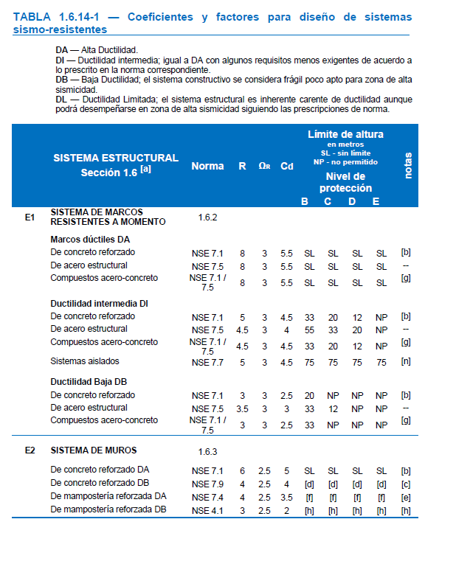
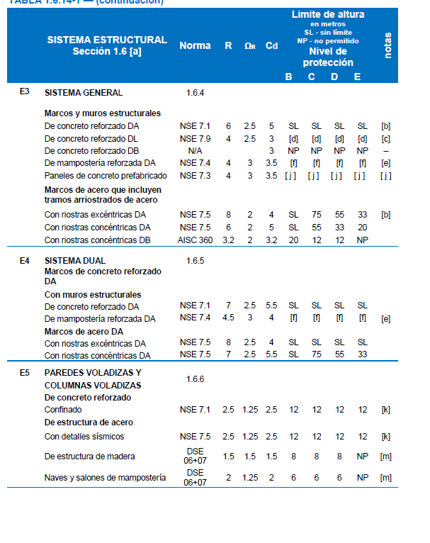

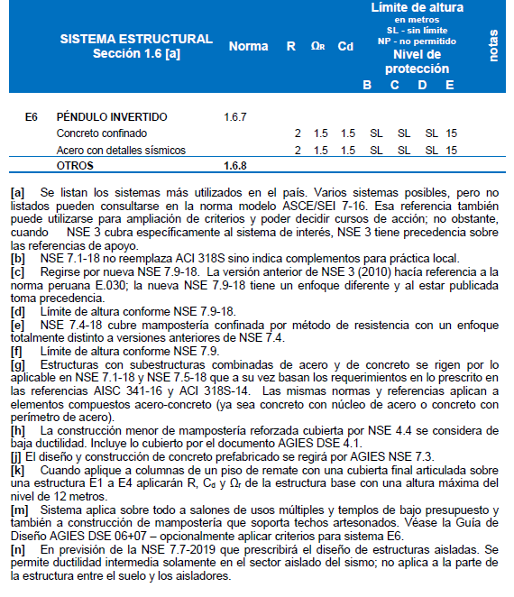

Factor de Carga de Ocupación
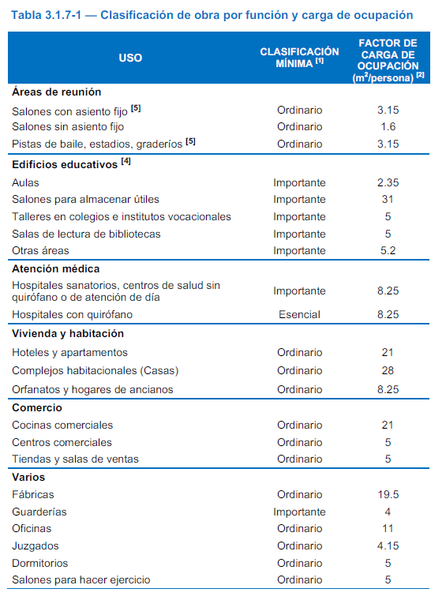
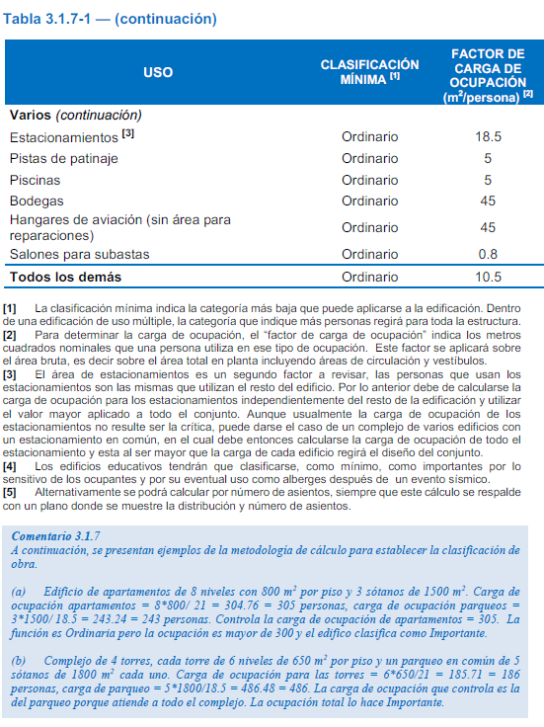

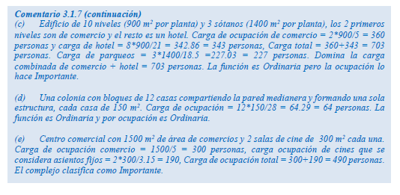

PREDIMENSIONAMIENTO
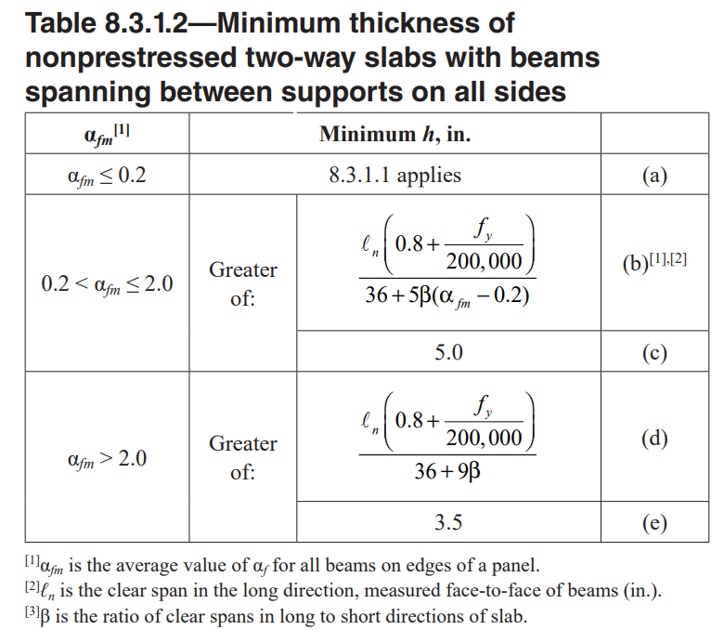
Predimesionamiento de elementos

LOSA 2 SENTIDOS
a = | 4.00 m
b = | 6.00 m
fy = | 40000 PSI
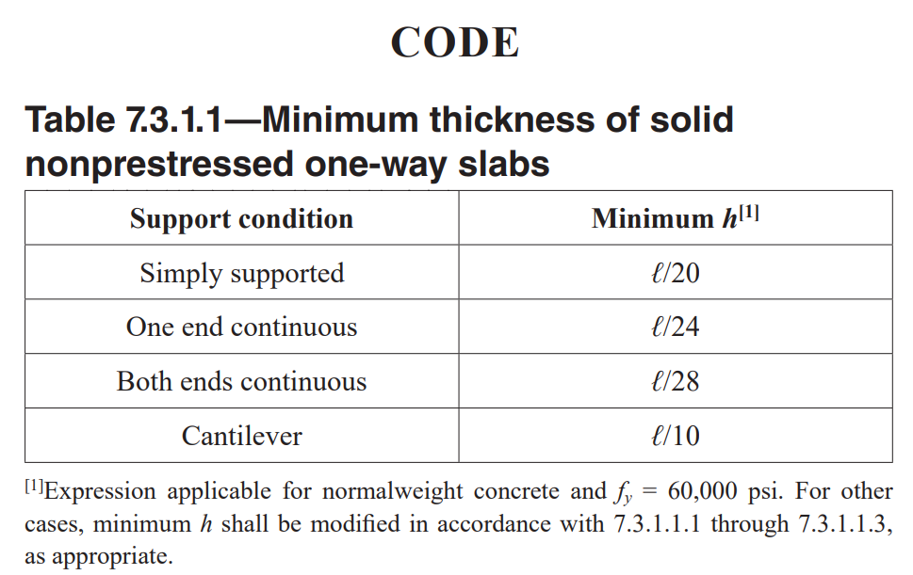
t = | 0.111 m
t = | 0.121 m
t min = | 0.089 m

t = | 14.00 cm

LOSA 1 SENTIDO
a = | 4.00 m
b = | 6.00 m
Factor | Simple
t = | 0.2

Predimesionamiento Vigas

VIGA EN Y

Ln | 6.00 m
Ln/14 < | h | < Ln/10
0.43 m | 0.55 m | 0.60 m
 | 55 cm
h/2 < | b | < 2h/3
0.28 m | 0.35 m | 0.37 m
Bmin | 25 cm
 | 35 cm |  |  | 16.5
VY 55cm X 35cm

VIGA EN X

Ln | 4.00 m
Ln/14 < | h | < Ln/10
0.29 m | 0.35 m | 0.40 m
 | 35 cm
h/2 < | b | < 2h/3
0.18 m | 0.20 m | 0.23 m
Bmin | 25 cm

VX 35cm X 25cm

Predimecionamiento de columnas

At = | 21.28 m² |  | Area Tributaria
Niveles = | 3
At Total = | 63.83 m² |  |  | ²
 |  |  |  | kN/m2
Cv = | 500.00 kg/m² | muro | 315 | 4.79 | 0.48827726809 | 488.27726809
Cm = | 300.00 kg/m²
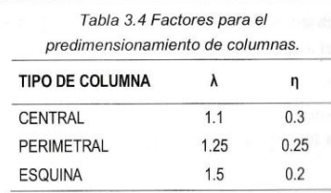
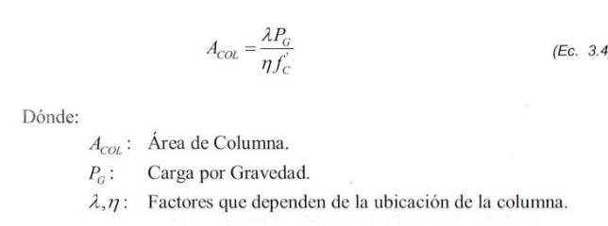
TIPO de COL | CENTRAL
Pg = | 74037.00 kg
λ = | 1.1
n = | 0.3
f'c = | 281.00 kg/cm²
Ac = | 966.08 cm²

b | h
30 cm | 32 cm
35 cm | 28 cm
40 cm | 24 cm
45 cm | 21 cm
50 cm | 19 cm
55 cm | 18 cm |  |  |  |  |  | 1 | 2 | 3 | 4
60 cm | 16 cm |  |  |  |  |  | 12 |  |  | 5
65 cm | 15 cm |  |  |  |  |  | 11 |  |  | 6
70 cm | 14 cm |  |  |  |  |  | 10 | 9 | 8 | 7
40 cm | 40 cm

C 40cm X 40cm

Asmin = | 16.00 cm²
nbarras = | 6 |  |  | Barra #
As barra = | 2.67 cm² | CERCANO | 2.85 cm² | 6

Largo |  | 21.00 m
Ancho |  | 17.50 m
Diafragma Rigido L/A <3 |  | 1.2

CARGGAS VIVAS
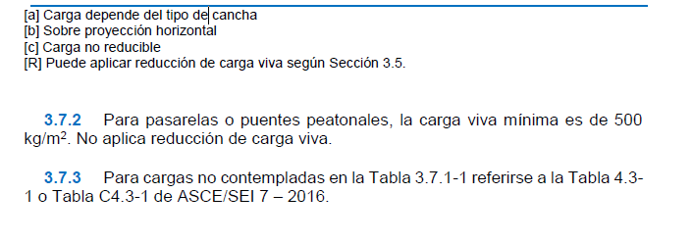
Tabla 3.7.1-1 — Cargas vivas para edificaciones
Tipo de ocupación o uso |  | Wv (kg/m2) | Pv (kg)
Vivienda
 | Balcones | 300 [R]
 | Habitaciones y pasillos | 200 [R]
 | Escaleras | 300
Oficina
 | Pasillos y escaleras | 300
 | Oficinas | 250 [R] | 800
 | Áreas de cafetería | 500
Hospitales
 | Pasillos y rampas | 500 | 450
 | Clínicas y encamamiento | 250 [R]
 | Servicios médicos y laboratorio | 350 [R] | 800
 | Farmacia | 500
 | Escaleras | 500
 | Cafetería y cocina | 500

Tabla 3.7.1-1 (continuación)
Tipo de ocupación o uso |  | Wv (kg/m2) | Pv (kg)
Hoteles, carga de escaleras y de elevadores
 | Habitaciones | 200 [R] | 450
 | Servicios y áreas públicas | 500 | 800
Educativos
 | Aulas | 200 [R] | 400
 | Pasillos y escaleras | 500
 | Salones de lectura de biblioteca | 200 [R] | 400
 | Área de estanterías de biblioteca | 700 | 800
Áreas de reunión
 | Escaleras privadas | 300 [R] | Ver 3.2 (d)
 | Escaleras públicas | 500 | Ver 3.2 (d)
 | Balcones | 500
 | Vestíbulos públicos | 500
 | Plazas a nivel de la calle | 500 | 800
 | Salones con asiento fijo | 300 [R]
 | Salones sin asiento fijo | 500 | 800
 | Escenarios y circulaciones | 500
Estacionamientos
 | Garajes para automóviles de pasajeros | 250 | Ver 3.2 (c)
 | Garajes para automóviles de carga (2000 Kg.) | 500 | Ver 3.2 (c)
 | Rampas vehiculares de uso colectivo | 500 | Ver 3.2 (c)
 | Áreas de circulación vehicular | 250 | Ver 3.2 (c)
 | Áreas de servicio y reparación | 500 | Ver 3.2 (c)
Instalaciones deportivas públicas
 | Zonas de circulación | 500
 | Zonas de asientos fijos | 400
 | Zonas sin asientos | 800
 | Canchas deportivas | Ver nota [a]
Almacenes
 | Minoristas | 500 | 800
 | Mayoristas | 600 | 1200
Bodegas
 | Cargas livianas | 600 | 800
 | Cargas pesadas | 1200 | 1200
Fábricas
 | Industrias livianas | 500 | 800
 | Industrias pesadas | 1000 | 1200
Cubiertas pesadas (Inciso 3.3 (g))
 | Azoteas de concreto con acceso | 200
 | Azoteas sin acceso horizontal o inclinadas | 100
 | Azoteas con inclinación mayor de 20° | 75 [b]
 | Azoteas usadas para jardín o para reuniones | 500
Cubiertas livianas (Inciso 3.3 (h))
 | Techos de láminas, tejas, cubiertas plásticas, | 50 [b][c] | 135
 | lonas, etc. (aplica a la estructura que soporta
 | la cubierta final)

